表紙
作成日
2025/２/19

ユーザー名 | 株式会社DIW様
システム名 | DIBlog

 |  | 基本設計書

更新履歴

版数・リビジョン | 作成･更新日 |  | 改版理由・箇所 | PL | 担当
Rev 1.00 | 2025-02-19 |  | 初版作成 | 打越 | 打越

IO関連図
IO関連図
システム名 | 画面名 | 作成会社 | 担当者
DIBlog | DIBlogナビゲーション | DIW | 打越

更新
既存データの更新、修正

削除 不要なユーザーデータ情報を削除
登録
ユーザー情報登録

テーブル
users

検索 探したいユーザー情報の絞り込み
ユーザー一覧表
テーブル情報を一覧表示

備考

画面レイアウト
画面レイアウト
システム名 | 画面名 | 作成会社 | 担当者
DIBlog | TOP画面 | DIW | 打越

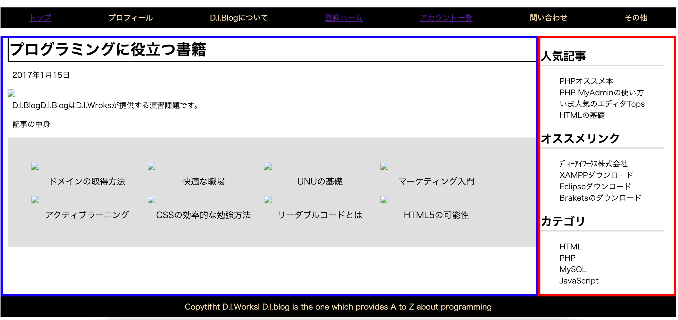

検索
印刷
閉じる

